Cosmetiques
 |  | PRODUITS A L'HUILE D'OLIVE BIO SANS PARABEN
 |  | MESSINIAN SPA
 |  | http://www.messinianspa.gr
 |  | SAVEURS DE CRETE

 |  | Assargiotakis Olive Oil
 |  | Code Postale 70007 AVDOU (Xersonnissos), CRETE, GRECE
 |  | TEL 00.30.2897.05.17.74 (moulin)
 |  | TEL 00.30.698.430.4527 (portable)
 |  | MAIL: assar@otenet.gr

 |  |  |  |  | NOM CLIENT

 |  | PRODUITS | CONTENANCE | PRIX UNITE | QUANTITE | TOTAL |  | PRODUITS | CONTENANCE | PRIX UNITE | QUANTITE | TOTAL
 | 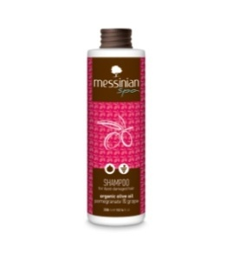 | SHAMPOING OLIVE BIO Grenade et Raisin CHEVEUX SECS, ABIMES, COLORES | 300 ML | 6.50 € |  | - € | 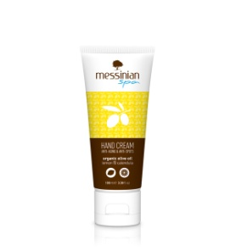 | CRÈME MAINS ET ONGLES HUILE OLIVE BIO - Calendula Et Citron | 100 ML | 7.00 € |  | - €
 |  | SHAMPOING OLIVE BIO TOUT TYPE DE CHEVEUX Blé et Miel | 300 ML | 6.10 € |  | - € | 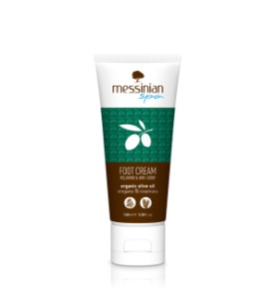 | CRÈME POUR LES PIEDS HUILE OLIVE BIO - Origan Et Romarin | 100 ML | 7.00 € |  | - €
 | 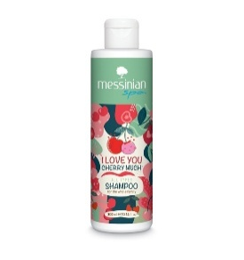 | SHAMPOING OLIVE CERISE Feuilles d'olivier, blé, amandes, Argan TOUTE TYPE DE CHEVEUX | 300 ML | 6.50 € |  | - € | 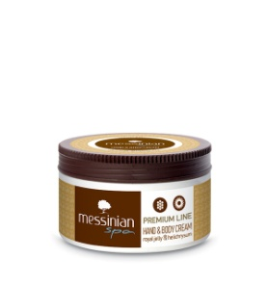 | CRÈME POUR LES MAINS ET CORPS HUILE OLIVE - Gelée Royale, fleurs Helichrysum et miel | 250 ML | 11.60 € |  | - €
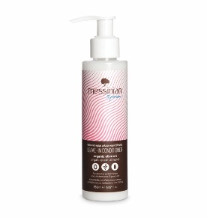 |  | APRES-SHAMPOING - huile Argan, amande, huile pepin de raisin (sans rincage) | 150 ML | 6.90 € |  | - € | 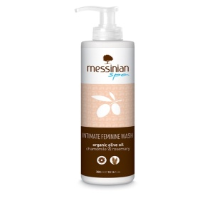 | SOINS LAVANTS DOUX Camomille et Romarain pour Toilette intime | 300 ML | 7.30 € |  | - €
 |  | APRES-SHAMPOING Blé et Miel | 300 ML | 6.10 € |  | - € | 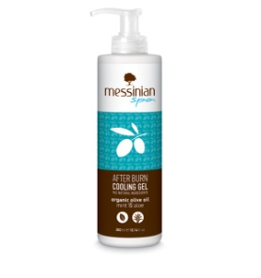 | GEL APRÈS SOLAIRE - Menthe et Aloe | 300 ML | 7.00 € |  | - €
 |  | MASQUE CHEVEUX Laurier et Grenade | 250 ML | 7.50 € |  | - € | 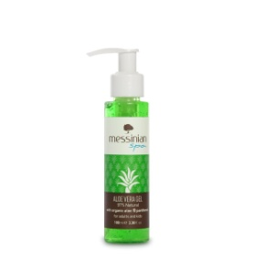 | GEL ALEO VERA - 97 % panthénaol B5 | 100 ML | 4.70 € |  | - €
 |  | HUILE PRECIEUSE CHEVEUX Nourrissante, Protectrice, Hydratante | 100 ML | 11.40 € |  | - € | 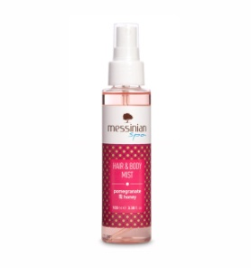 | SPRAY RAFFRAICHISSANT HYDRATANT ET PARFUME POUR CHEVEUX ET CORPS - Grenade et Miel | 100 ML | 8.60 € |  | - €
 | 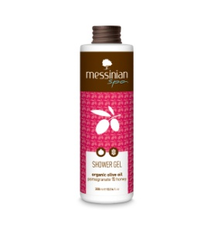 | GEL DOUCHE HUILE OLIVE BIO Grenade et Miel | 300 ML | 5.30 € |  | - € | 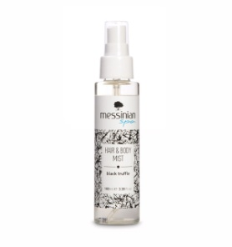 | SPRAY RAFFRAICHISSANT HYDRATANT ET PARFUME POUR CHEVEUX ET CORPS - Truffe noire | 100 ML | 8.60 € |  | - €
 | 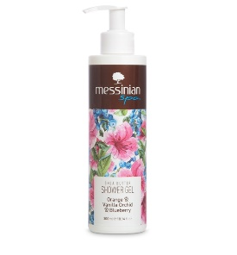 | GEL DOUCHE ORANGE ORCHIDEE VANILLE MYRTILLE | 300 ML | 6.50 € |  | - € | 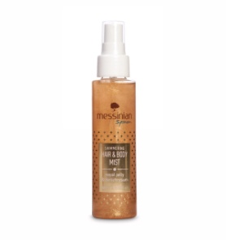 | SPRAY RAFFRAICHISSANT HYDRATANT ET PARFUME POUR CHEVEUX ET CORPS - Gelée royale | 100 ML | 8.60 € |  | - €
 | 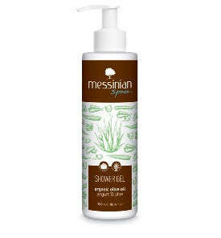 | GEL DOUCHE HUILE OLIVE YAOURT ET ALOE VERA | 300 ML | 6.50 € |  | - € | 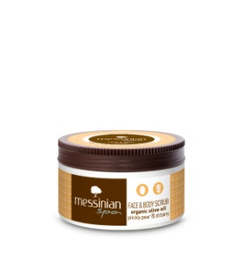 | CRÈME NETTOYANTE EXFOLLIANTE POUR LE CORPS ET VISAGE - Figue de Barbarie et dictame | 250 ML | 9.60 € |  | - €
 | 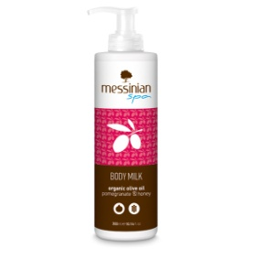 | LAIT POUR LE CORPS HUILE OLIVE BIO Grenade et Miel | 300 ML | 8.30 € |  | - € | 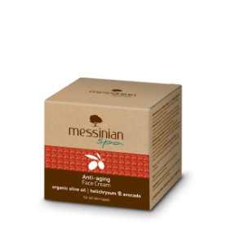 | CRÈME ANTI-AGE HUILE OLIVE BIO - Avocat Et Fleurs 'Immortelle' | 50 ML | 18.80 € |  | - €
 | 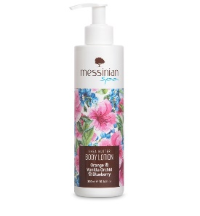 | LAIT POUR LE CORPS ORANGE ORCHIDEE VANILLE MYRTILLE | 300 ML | 8.30 € |  | - € | 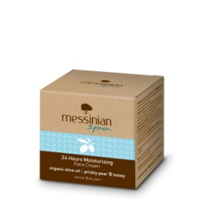 | CRÈME 24 H (crème jour et nuit pour peau sèche et normale) huile olive bio Figue barbarie et miel | 50ML | 17.40 € |  | - €
 | 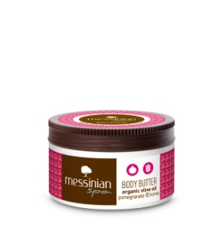 | BODY BUTTER HUILE OLIVE BIO Grenade et Miel | 250 ML | 10.20 € |  | - € | 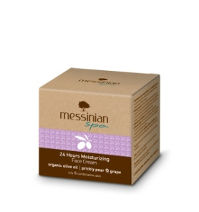 | CRÈME 24 H (crème jour et nuit pour peau grasse et mixte) huile olive bio Figue barbarie et raisin | 50ML | 17.40 € |  | - €
 |  | BODY YOGURT HUILE OLIVE BIO Yaourt et Aloe Vera | 250 ML | 9.60 € |  | - € | 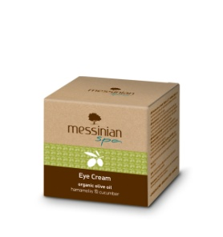 | CRÈME CONTOUR DES YEUX - Hamamelis et concombre | 30ML | 15.90 € |  | - €
 | 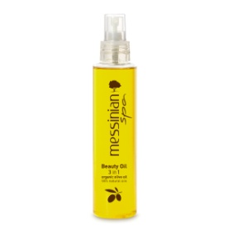 | HUILE MASSAGE, CORPS, CHEVEUX, VISAGE A HUILE OLIVE BIO 3 EN 1 | 150 ML | 11.60 € |  | - € | 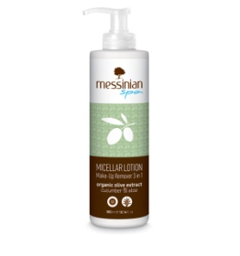 | LOTION MICELLAIRE - Démaquillante, nettoyante, apaisante Concombre et aloe vera | 300 ML | 7.80 € |  | - €
 | 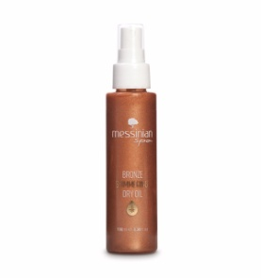 | HUILE CORPS EFFET BRONZE ET BRILLANT Non grasse | 100 ML | 13.30 € |  | - € | 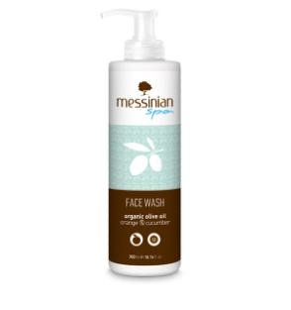 | NETTOYANT VISAGE (Face Wash) - Orange Et Concombre | 300 ML | 7.00 € |  | - €
 | 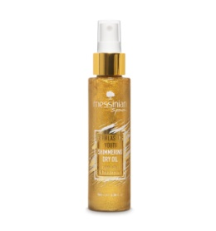 | HUILE CORPS BRILLANT Non grasse Gelee royale | 100 ML | 13.30 € |  | - €

 | TOTAL PRODUITS |  |  |  | 0.00
 | TOTAL € |  |  |  | - €

